Mérito
MÉRITO OPERAÇÃO - MO = (0,3 * Alinhamento Estratégico e Tecnológico) + (0,5 * Alcance) + (0,2 * SustentibilidadeSustentabilidade) |  | 2.160

A - Alinhamento Estratégico e Tecnológico - Alinhamento Estratégico (40%) e Alinhamento com princípios do DL49/2024 (60%) |  | 2.20

A1 - Alinhamento Estratégico (40%) |  | 1
3 parâmetros | 5
2 parâmetros | 3
1 parâmetro | 1

Alinhamento com princípios do DL49/2024 (60%) |  | 3
3 parâmetros | 5
2 parâmetros | 3
1 parâmetro | 1

Alcance total é média do Alcance CUSP, Alcance GAP e Alcance PPAP |  | 3.00

Alcance do CUSP |  | 3
26-50% 100.001 a 500.000 | 3
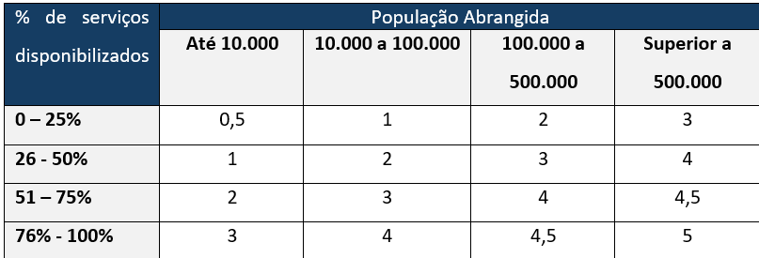
Alcance da PPAP
0 - 200 | 1
201 - 1.000 | 2
1.001 - 2.000 | 3
2.001 - 10.000 | 4
> 10.000 | 5

Alcance da GAP
0 - 1.000 | 1
1.001 - 5.000 | 2
5.001 - 10.000 | 3
10.001 - 50.000 | 4
> 50.000 | 5

Sustentabilidade (10%): Médio do impacto a longo prazo das soluções implementadas
Redução de custos operacionais e otimização de recursos | Pontuação | 0.00
Fraco – Pouca ou nenhuma redução de custos operacionais e otimização de recursos | 1
Médio - Alguma redução de custos operacionais e otimização de recursos | 3
Forte - Elevada redução de custos operacionais e otimização de recursos | 5

